关系图
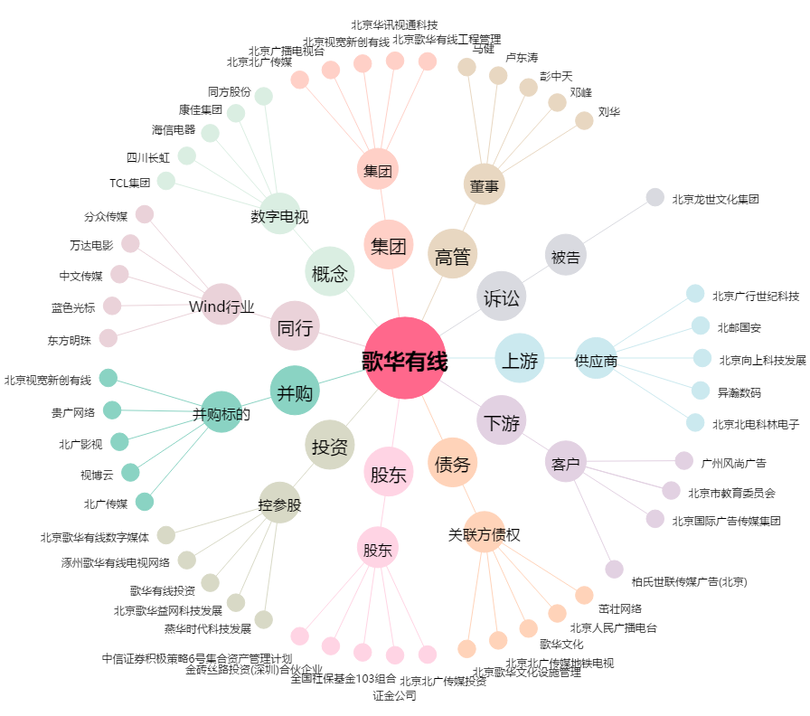
歌华有线[600037.SH] - 关系概览图

